rekapitulacija
SVEUKUPNA REKAPITULACIJA:

A. GRAĐEVINSKO- OBRTNIČKI RADOVI

B. VODOVOD, KANALIZACIJA I VATROZAŠTITA

C. ELEKTROINSTALACIJE

D. STROJARSKE INSTALACIJE

UKUPNO :
PDV 25 %
UKUPNO :

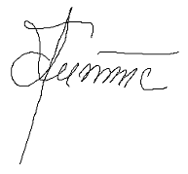
Daruvar, travanj 2017.god. | Glavni projektant :

 | Dragica Knežević, dilp.ing.arh.

